41 funksiya
31. СЕГОДНЯ | 2024-04-11
32. ТДАТА | 4/11/24

33. ГОД | 2024
34. МЕСЯЦ | 4
35. ДЕНЬ | 11
36. ЧАС | 20
37. МИНУТЫ | 14
38. СЕКУНДЫ | 12

39. ДАТА | 2024-05-22

40. ДАТАМЕС | 2024-03-22

41. ТЕКСТ | 11

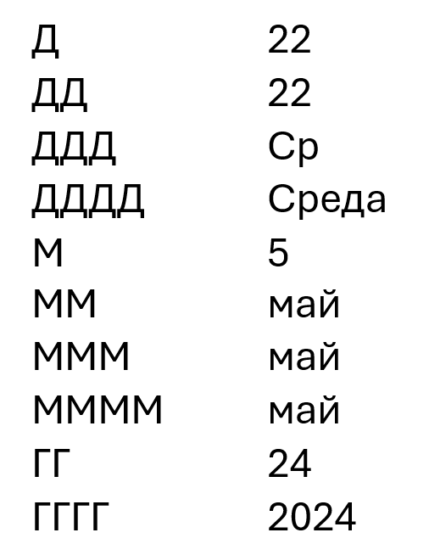

 |  | 1

